상품제안서
모나미 153 네오 빈티지 볼펜 | 상품코드: S02629

 |  |  |  |  |  |  | 02-713-8555 | www.synergygift.co.kr
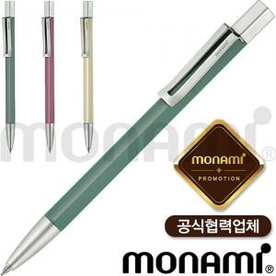 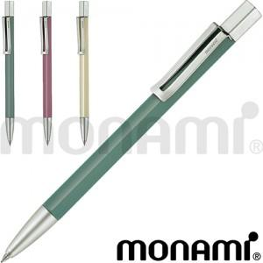

【상세/제작정보】 | 0.7mm 모던 빈티지 컨셉의 색상과 무광표현된 금속클립

【인쇄/포장옵션】 | 실크, 레이저 / 포장지포장

【공급단가】 | 수량 | 100~ | 300~ | 500~ | 1,000~ | 3,000~
*VAT별도 | 단가 | 7,990원 | 7,870원 | 7,680원 | 7,380원 | 7,070원

【상품 URL】 | https://www.synergygift.co.kr:443/src/goods_detail.php?gdno=14946

